fuerza 1
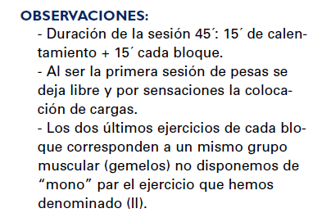
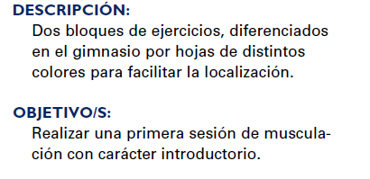
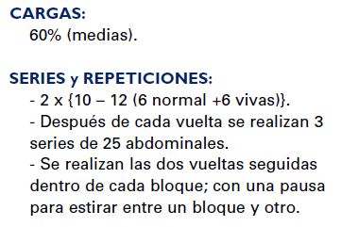
 | Estacion 1 | Estacion3 | Estacion 3 | Estacion 4 | Estacion 5
Bloque 1
 | Pectoral | Pull Over | Sentadilla(terminar de puntillas) | Dorsal | Arrancada

Bloque 2
 | Dominadas | Triceps | Sentadilla + paso lateral | Hombros | 2 tiempos

fuerza 3
Bloque 1 | Bloque 2 | Bloque 3 | Bloque 4
PECHO | CUADRICEPS | TRICEPS | HOMBRO
 |  |  |  | 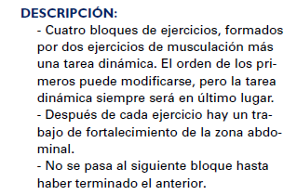
Lumbares | Abd. Inferiores | Oblicuos | Abd. Superiores
 | cuadriceps en maquina |  |  | 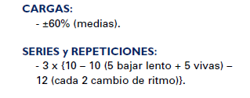
Posicion barra asimetricas
Lumbares | Abd. Inferiores | Oblicuos | Abd. Superiores

Espantapajaros (10 kg) | Arrancada / 2 tiempos | Lanz. encima de la cabeza
FLEXIBILIDAD GRUPO MUSCULAR TRABAJADO

fuerza 4
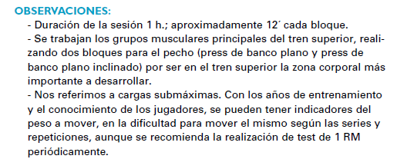
Bloque 1 | Bloque 2 | Bloque 3 | Bloque 4
PECHO | CUADRICEPS | TRICEPS | HOMBRO
 |  |  |  | 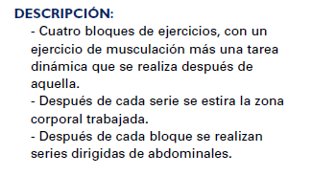

 |  |  |  | 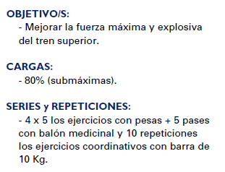
Espantapajaros (10 kg) | Arrancada / 2 tiempos | Lanz. encima de la cabeza | Mvto. brazos y piernas (10 kg)
FLEXIBILIDAD GRUPO MUSCULAR TRABAJADO + 75 abd.

fuerza 5
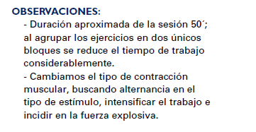
 | Columna1 | Columna2 | Columna3

Bloque 1 |  |  |  | 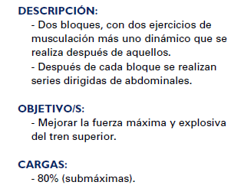

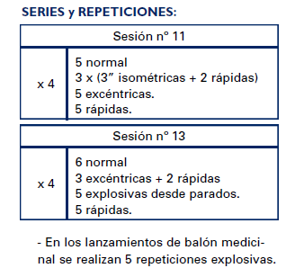
Bloque 2

Bloque 2'

